Vorbemerkung
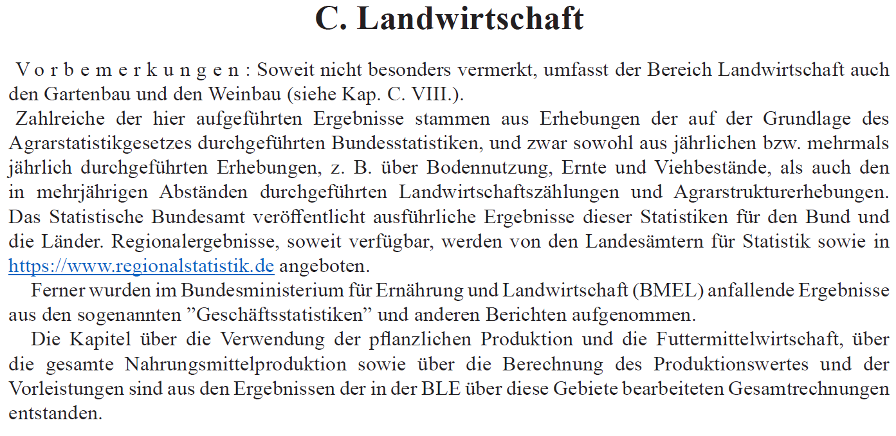

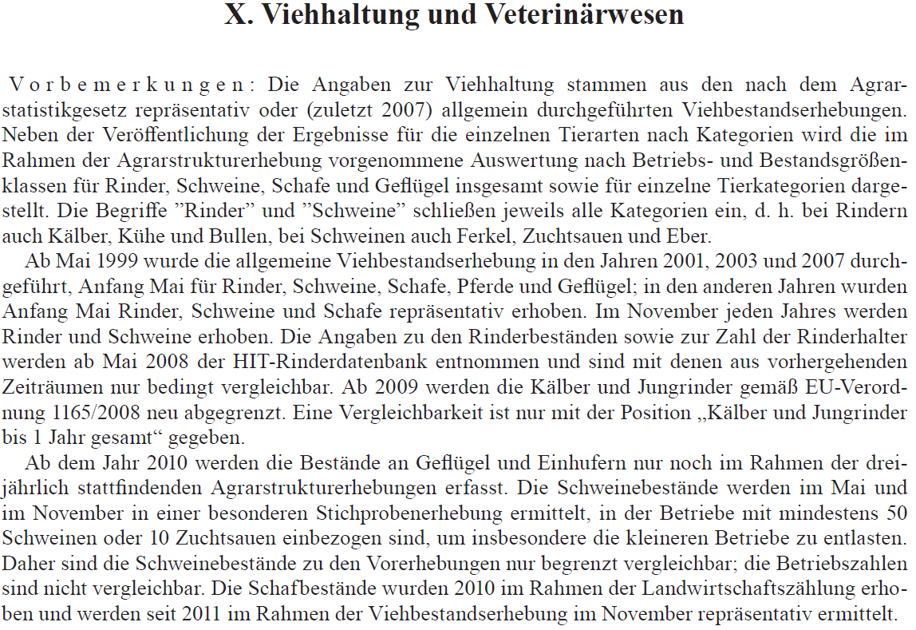

SJ 2023 Kapitel C, X
3101300
 | 90. Schweinebestand
 | 1 000 Stück

Jahr |  | Ferkel | Jung- | Mastschweine einschl. ausgemerzte Zuchttiere |  |  |  | Jung- und Mast-schweine | Eber 50 kg und mehr LG
 |  |  | schweine | von ... bis unter ... kg Lebendgewicht (LG)
 |  |  | bis unter | 50 bis 80 kg | 80 bis 110 kg | 110 kg und mehr | zusammen
 |  |  | 50 kg LG

 | Mai-Erhebung
 | 1999 1) | 6868 | 6286 | 5435 | 4317 | 446 | 10199 | 16485 | 67
 | 2000 | 6697 | 6303 | 5287 | 4271 | 458 | 10016 | 16319 | 57
 | 2005 | 7130 | 6476 | 5656 | 4405 | 603 | 10664 | 17140 | 47
 | 2010 2) | 7391 | 5669 | 5352 | 4883 | 938 | 11173 | 16842 | 32
 | 2015 | 8291 | 5604 | 5775 | 5359 | 1026 | 12160 | 17764 | 20
 | 2016 | 8100 | 5341 | 5445 | 5272 | 1051 | 11767 | 17108 | 21
 | 2017 | 7917 | 5447 | 5530 | 5194 | 1158 | 11882 | 17329 | 23
 | 2018 | 7963 | 5200 | 5544 | 5181 | 1122 | 11848 | 17048 | 19
 | 2019 | 7803 | 4986 | 5219 | 4981 | 1144 | 11344 | 16330 | 21
 | 2020 | 7850 | 4730 | 5119 | 4759 | 1229 | 11107 | 15836 | 18
 | 2021 | 7336 | 4462 | 5208 | 4766 | 1269 | 11243 | 15705 | 23
 | 2022 | 6801 | 3769 | 4650 | 4463 | 1144 | 10258 | 14027 | 15
 | 2023 3) | 6038 | 3741 | 4344 | 4158 | 1046 | 9547 | 13289 | 15

 | November-Erhebung
 | 1999 1) | 6518 | 6682 | 5399 | 4295 | 461 | 10155 | 16837 | 64
 | 2000 | 6461 | 6577 | 5306 | 4315 | 525 | 10146 | 16723 | 58
 | 2005 | 6878 | 6733 | 5543 | 4551 | 732 | 10826 | 17559 | 48
 | 2010 2) | 7149 | 6186 | 5341 | 4939 | 1020 | 11300 | 17486 | 32
 | 2016 | 7998 | 5189 | 5561 | 5466 | 1229 | 12255 | 17445 | 25
 | 2017 | 8071 | 5337 | 5500 | 5516 | 1224 | 12240 | 17577 | 24
 | 2018 | 7672 | 5049 | 5360 | 5284 | 1227 | 11870 | 16919 | 18
 | 2019 | 7674 | 4852 | 5315 | 5118 | 1288 | 11721 | 16573 | 19
 | 2020 | 7709 | 4701 | 5121 | 5156 | 1669 | 11946 | 16647 | 20
 | 2021 | 6991 | 4173 | 4832 | 4815 | 1349 | 10996 | 15169 | 19
 | 2022 | 6368 | 3866 | 4247 | 4306 | 1164 | 9716 | 13583 | 15

1) Vorläufig; Vergleichbarkeit mit früheren Jahren aus methodischen Gründen eingeschränkt. - 2) Zählung bis 1998 zum 3. Juni, ab 1999 zum 3. Mai. - 3) Ab 1998 entfällt die August-Zählung. - 4) Zählung bis 1997 zum 3. Dez., ab 1998 zum 3. Nov..
Jahr |  | Zuchtsauen mit 50 kg Lebendgewicht (LG) und mehr |  |  |  |  |  |  | Schweine ins- gesamt
 |  | trächtige Sauen |  |  | nicht trächtige Sauen |  |  | zusammen
 |  | Jungsauen zum 1. Mal trächtig | andere Sauen | zu- sammen | Jungsauen nicht trächtig | andere Sauen | zu- sammen

 | Mai-Erhebung
 | 1999 1) | 354 | 1482 | 1836 | 290 | 555 | 844 | 2681 | 26101
 | 2000 | 327 | 1442 | 1769 | 282 | 509 | 791 | 2559 | 25633
 | 2005 | 330 | 1466 | 1796 | 275 | 471 | 746 | 2542 | 26858
 | 2010 2) | 277 | 1348 | 1625 | 239 | 378 | 617 | 2242 | 26507
 | 2015 | 236 | 1242 | 1478 | 223 | 324 | 547 | 2024 | 28100
 | 2016 | 231 | 1176 | 1407 | 206 | 304 | 510 | 1917 | 27146
 | 2017 | 229 | 1167 | 1396 | 207 | 303 | 510 | 1906 | 27175
 | 2018 | 218 | 1144 | 1362 | 205 | 291 | 496 | 1858 | 26888
 | 2019 | 210 | 1089 | 1299 | 211 | 295 | 506 | 1805 | 25959
 | 2020 | 215 | 1054 | 1269 | 219 | 288 | 507 | 1776 | 25480
 | 2021 | 194 | 986 | 1179 | 194 | 264 | 458 | 1637 | 24701
 | 2022 | 173 | 907 | 1080 | 174 | 178 | 237 | 1317 | 22337
 | 2023 3) | 167 | 841 | 1007 | 153 | 213 | 841 | 1374 | 20715

 | November-Erhebung
 | 1999 1) | 309 | 1459 | 1768 | 283 | 531 | 814 | 2582 | 26001
 | 2000 | 302 | 1441 | 1743 | 293 | 490 | 783 | 2526 | 25767
 | 2005 | 296 | 1464 | 1760 | 282 | 462 | 744 | 2504 | 26989
 | 2010 2) | 270 | 1337 | 1607 | 253 | 373 | 626 | 2233 | 26900
 | 2016 | 225 | 1158 | 1383 | 217 | 308 | 525 | 1908 | 27376
 | 2017 | 221 | 1147 | 1369 | 226 | 311 | 537 | 1905 | 27578
 | 2018 | 209 | 1106 | 1314 | 226 | 297 | 523 | 1837 | 26445
 | 2019 | 210 | 1082 | 1292 | 210 | 286 | 496 | 1788 | 26053
 | 2020 | 196 | 1028 | 1224 | 197 | 274 | 471 | 1695 | 26070
 | 2021 | 181 | 949 | 1130 | 195 | 259 | 454 | 1583 | 23762
 | 2022 | 157 | 852 | 1009 | 159 | 233 | 392 | 1401 | 21366
1) Ab 1999 Vergleichbarkeit mit früheren Zählungen aus methodischen Gründen eingeschränkt. - 2) Ab 2010 Erhöhung der Abschneidegrenze; eingeschränkte Vergleichbarkeit. - 3) Vorläufig.

 |  |  |  |  |  |  |  |  | Q u e l l e: Statistisches Bundesamt: Genesis-Online 41313-0001; BLE (414).

